인터페이스
 | 대곡-소사 TRS - 무정전방송조명 인터페이스 규격서

1. 통신방식
 | 1.1. 비동기 통신방식
 | 1) 전송방식 : RS485 (2선식)
 | 2) 전송모드 : 비동기 반이중 통신 (Asynchronous, Master: TCI, Slave: 무정전수신기)
 | 3) 전송속도 : 38400 bps
 | 4) 전송주기 : 하기 전송 Timing Chart 참고
 | 5) 데이터 형식
 | - 시작비트 : 1비트
 | - 데이터 비트 : 8비트
 | - 패리티 비트 : None 비트
 | - 정지비트 : 1비트
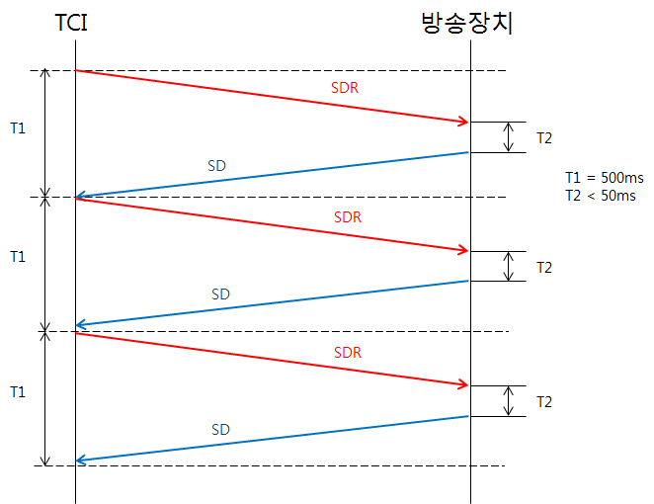

2. 프로토콜
 | -. The sequence STX(02H) indicates the message start.(메시지 시작)
 | -. Text(0)-Text(N) correspond to the message useful data characters.
 | -. The sequence ETX(03H) indicates the message end.(메시지 끝)
 | -. The BCC is calculated to represent the exclusive OR between all the useful data characters.(BCC 사용)

3. 전송 데이터 형식

 | 데이터 이름 |  | 약 어 |  | 데이터 정의 |  | 방 향
 | Status Data Request |  | SDR |  | TEXT(0)=0X21 |  | TRS ⇒ 무정전
 | Status Data |  | SD |  | TEXT(0)=0X31 |  | 무정전 ⇒ TRS

3.1 SDR (TRS -> EPD)

TEXT | BIT |  |  |  |  |  |  |  | 비고
 | 7 | 6 | 5 | 4 | 3 | 2 | 1 | 0
0 | Text Type (21h) |  |  |  |  |  |  |  | SDR
1 | 0x11
2 | spare | spare | spare | spare | spare | spare | OCC_PA_ACTIVE | spare | 1: active, 0: not active MASK bit
3 | spare | spare | spare | spare | spare | spare | spare | spare
4 | spare | spare | spare | spare | spare | spare | spare | spare
5 | spare | spare | spare | spare | spare | spare | OCC_PA_STOP | OCC_PA_START | 대승객 방송 상태 정보
6 | spare | spare | spare | spare | spare | spare | spare | spare
7 | Watchdog counter(00~FFh)

3.2 SD (EPD -> TRS)

TEXT | BIT |  |  |  |  |  |  |  | 비고
 | 7 | 6 | 5 | 4 | 3 | 2 | 1 | 0
0 | Text Type (31h) |  |  |  |  |  |  |  | SD
1 | 0x22
2 | spare | spare | spare | spare | spare | spare | spare | spare
3 | spare | spare | spare | spare | spare | spare | spare | spare
4 | spare | spare | spare | spare | spare | spare | spare | spare
5 | spare | spare | spare | spare | spare | spare | OCC_PA_STOP | OCC_PA_START | 대승객 방송 상태 정보
6 | spare | spare | spare | spare | spare | spare | spare | spare
7 | SBATR#1 배터리 충전상태(0∼100%) |  |  |  |  |  |  |  | 1호차 (TC1) ( Bit당 1% )
8 | SBATR#2 배터리 충전상태(0∼100%) |  |  |  |  |  |  |  | 2호차 (M')
9 | SBATR#3 배터리 충전상태(0∼100%) |  |  |  |  |  |  |  | 3호차 (M) ( 6량 1편성 )
10 | SBATR#4 배터리 충전상태(0∼100%) |  |  |  |  |  |  |  | 4호차 (T) ( 6량 1편성 )
11 | SBATR#5 배터리 충전상태(0∼100%) |  |  |  |  |  |  |  | 5호차 (M')
12 | SBATR#6 배터리 충전상태(0∼100%) |  |  |  |  |  |  |  | 6호차 (TC2)
13 | spare | spare | spare | spare | spare | spare | spare | spare
14 | spare | spare | spare | spare | spare | spare | spare | spare
15 | Watchdog counter(00~FFh)

